Muertes
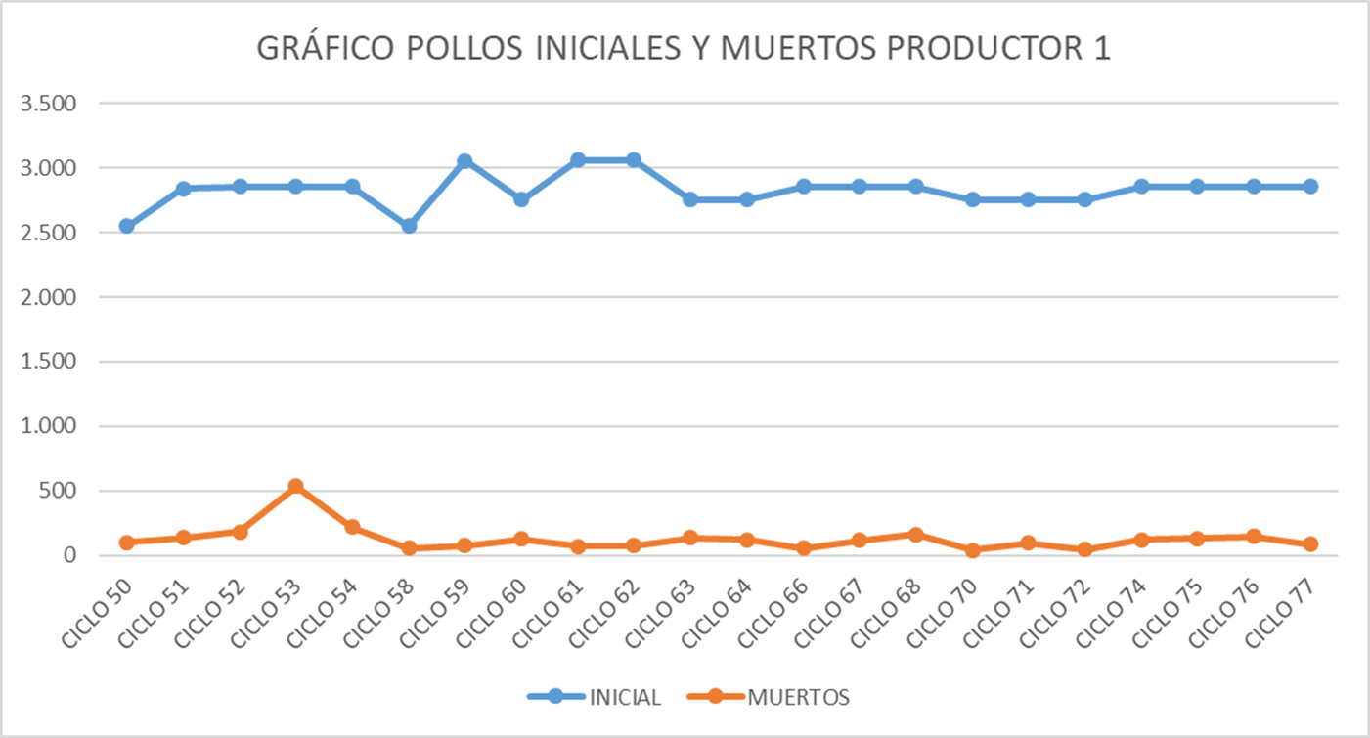
Nombre | CICLO 1 | CICLO 2 | CICLO 3 | CICLO 4 | CICLO 5 | CICLO 6 | CICLO 7 | CICLO 8 | TOTAL | PROMEDIO
ALBEIRO HERNANDEZ | 5 | 2 | 6 | 4 | 8 | 9 | 10 | 3 | 47 | 5.875

GRÁFICA POLLOS INICIALES Y MUERTOS POR CICLO
 | INICIAL | MUERTOS
 | 100 | 5
 | 80 | 2
 | 90 | 6
 | 85 | 4
 | 95 | 8
 | 105 | 9
 | 110 | 10
 | 79 | 3

Porcentaje
Nombre | CICLO 1 | CICLO 2 | CICLO 3 | CICLO 4 | CICLO 5 | CICLO 6 | CICLO 7 | CICLO 8
ALBEIRO HERNANDEZ | 0.05 | 0.025 | 0.066666666667 | 0.047058823529 | 0.084210526316 | 0.085714285714 | 0.090909090909 | 0.037974683544

Intervalos
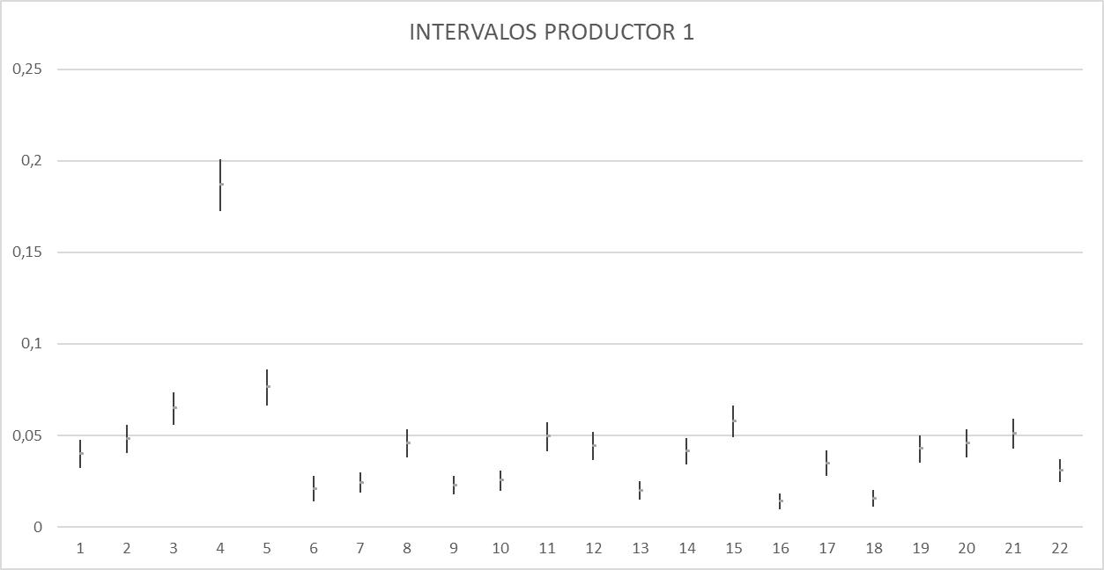
INTERVALOS GENERADOS
Nombre | ALBEIRO HERNANDEZ
CICLOS | Inferior | Superior | CENTRO | Meta
CICLO 1 | 0.022110572409 | 0.11175505863 | 0.066932815522 | 0.05
CICLO 2 | 0.0077040372689 | 0.086362867946 | 0.047033452607 | 0.05
CICLO 3 | 0.031486223189 | 0.13800354017 | 0.08474488168 | 0.05
CICLO 4 | 0.019145060553 | 0.11482549754 | 0.066985279046 | 0.05
CICLO 5 | 0.043770383263 | 0.15761080191 | 0.10069059259 | 0.05
CICLO 6 | 0.046172463123 | 0.15506497353 | 0.10061871833 | 0.05
CICLO 7 | 0.050516420894 | 0.15944240893 | 0.10497941491 | 0.05
CICLO 8 | 0.013789393976 | 0.10570198502 | 0.059745689496 | 0.05
INTERVALO FLEXIBLE | 0.0077040372689 | 0.15944240893
INTERVALO EXIGENTE | 0.050516420894 | 0.086362867946

